крепеж
г.Алматы ул.Райымбека212/2 Фактический адрес 050000, г. Алматы, ул. Райымбека212/2. Тел/факс: 8 (727) 3300305 |  |  | 
Анкерный болт с гайкой |  |  | Анкерный болт простой
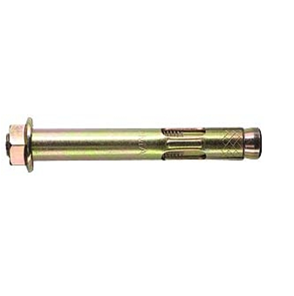 |  |  | 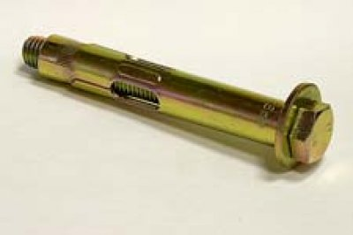
размер | ед. изм. | цена | размер | ед. изм. | цена
6*8*65 | шт | 20 | 6*8*65 | шт | 20
6*8*85 | шт | 25 | 6*8*85 | шт | 25
6*8*100 | шт | 30 | 6*8*100 | шт | 30
8*10*65 | шт | 35 | 8*10*65 | шт | 35
8*10*85 | шт | 40 | 8*10*85 | шт | 40
8*10*100 | шт | 45 | 8*10*100 | шт | 45
8*10*110 | шт | 50 | 8*10*110 | шт | 50
8*10*120 | шт | 50 | 8*10*120 | шт | 50
10*12*65 | шт | 50 | 10*12*65 | шт | 50
10*12*75 | шт | 60 | 10*12*75 | шт | 60
10*12*85 | шт | 70 | 10*12*85 | шт | 70
10*12*100 | шт | 80 | 10*12*100 | шт | 80
10*12*130 | шт | 85 | 10*12*130 | шт | 85
10*12*150 | шт | 100 | 10*12*150 | шт | 100
12*16*130 | шт | 130 | 12*16*130 | шт | 130
12*16*150 | шт | 155 | 12*16*150 | шт | 155
12*16*180 | шт | 180 | 12*16*180 | шт | 180
12*16*200 | шт | 205 | 12*16*200 | шт | 205
16*20*150 | шт | 260 | 16*20*150 | шт | 260
16*20*180 | шт | 285 | 16*20*180 | шт | 285
16*20*200 | шт | 315 | 16*20*200 | шт | 315
16*20*250 | шт | 390 | 16*20*250 | шт | 390
16*20*300 | шт | 455 | 16*20*300 | шт | 455
Металлический рамный анкер |  |  | Дюбель распорный для теплоизоляции
 |  |  | 

размер | ед. изм. | цена | размер | ед. изм. | цена
10*72 | кг | 520 | 10х70 | шт | 8
10*92 | кг | 520 | 10х90 | шт | 8.5
10*112 | кг | 520 | 10х110 | шт | 10
10*132 | кг | 520 | 10х120 | шт | 11
10*152 | кг | 520 | 10х140 | шт | 11
10*182 | кг | 520 | 10х160 | шт | 12
Болт анкерный клиновой |  |  | 10х180 | шт | 15
 |  |  | 10х200 | шт | 16
 |  |  | 10x220 | шт | 23.4
 |  |  | Заклепка
 |  |  | 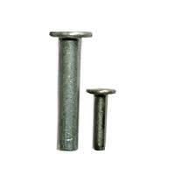

размер | ед. изм. | цена
8*80 | шт | 20
8*100 | шт | 25
8*120 | шт | 25 | размер | ед. изм. | цена
10*90 | шт | 35 | 3,2*6 | шт | 0.80
10*120 | шт | 40 | 3,2*8 | шт | 0.80
12*80 | шт | 45 | 3,2*10 | шт | 0.90
12*120 | шт | 60 | 3,2*12 | шт | 0.90
12*140 | шт | 65 | 3,2*16 | шт | 1.00
12*180 | шт | 75 | 4*6 | шт | 1.00
12*220 | шт | 95 | 4*8 | шт | 1.12
16*145 | шт | 125 | 4*10 | шт | 1.12
Анкер-клин для подвесных потолков |  |  | 4*12 | шт | 1.04
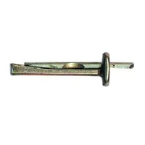 |  |  | 4*14 | шт | 1.20
 |  |  | 4*16 | шт | 1.30
 |  |  | 4*18 | шт | 1.50
 |  |  | 4,8*6 | шт | 1.60
 |  |  | 4,8*8 | шт | 1.70
 |  |  | 4,8*10 | шт | 1.80
 |  |  | 4,8*12 | шт | 2.00
 |  |  | 4,8*14 | шт | 2.01
размер | ед. изм. | цена | 4,8*16 | шт | 2.02
6*40 | шт | 9 | 4,8*18 | шт | 2.04
Забиваемый анкер "Цанга" |  |  | 4,8*21 | шт | 2.06
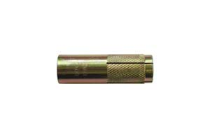 |  |  | 4,8*24 | шт | 3.00
 |  |  | Дюбель-гвоздь металлический
 |  |  | 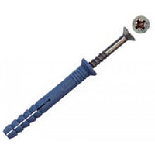

размер | ед. изм. | цена
М6 | шт | 9
М8 | шт | 10.4 | размер | ед. изм. | цена
М10 | шт | 18.2 | 6*40 | шт | 3.00
М12 | шт | 32.5 | 6*60 | шт | 3.09
М14 | шт | 58.5 | 6*80 | шт | 4.08
М16 | шт | 78 | 8*60 | шт | 7.15
М20 | шт | 169 | 8*80 | шт | 9.01
Гайка соединительная DIN 6334 |  |  | 8*100 | шт | 11.70
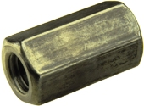 |  |  | 8*120 | шт | 12.00
 |  |  | 10*80 | шт | 13.00
 |  |  | 10*100 | шт | 15.00
 |  |  | 10*120 | шт | 17.00
 |  |  | 10*140 | шт | 20.08
 |  |  | 10*160 | шт | 26.00
 |  |  | Гайка фланец DIN 6923

размер | ед. изм. | цена
М6 | шт | 13
М8 | шт | 26
М10 | шт | 36
М12 | шт | 52
М14 | шт | 65
М16 | шт | 78
М18 | шт | 149.5 | размер | ед. изм. | цена
М20 | шт | 312 | М6 | кг | 465
М24 | шт | 390 | М8 | кг | 465
Гайка барашковая DIN 315 |  |  | М10 | кг | 465
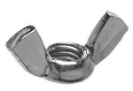 |  |  | М12 | кг | 465
 |  |  | М14 | кг | 465
 |  |  | М16 | кг | 465
 |  |  | Гайка с нейлоновым кольцом DIN 985
 |  |  | 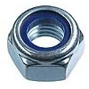

размер | ед. изм. | цена
М6 | кг | 745
М8 | кг | 665
М10 | кг | 680
М12 | кг | 780 | размер | ед. изм. | цена
DIN 965 Винт с потайной головкой |  |  | М6 | кг | 745
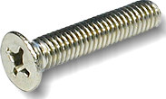 |  |  | М8 | кг | 585
 |  |  | М10 | кг | 585
 |  |  | М12 | кг | 585
 |  |  | М14 | кг | 620
 |  |  | М16 | кг | 650
 |  |  | М18 | кг | 650
 |  |  | М20 | кг | 715
 |  |  | DIN 967 Винт с полукруглой головкой
размер | ед. изм. | цена | 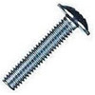
3х8 | кг | 990
3х10 | кг | 910
4x10 | кг | 780
4x16 | кг | 650
4x60 | кг | 585
4x80 | кг | 585
5x16 | кг | 585
5x20 | кг | 585 | размер | ед. изм. | цена
6x16 | кг | 585 | 4х8 | кг | 625
6x20 | кг | 585 | 4х10 | кг | 625
6x25 | кг | 585 | 4х20 | кг | 625
6x30 | кг | 585 | 4х30 | кг | 625
Винт DIN 912 |  |  | 4х50 | кг | 625
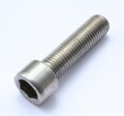 |  |  | Болт мебельный DIN 603

размер | ед. изм. | цена
6*20 | кг | 585 | размер | ед. изм. | цена
6*25 | кг | 585 | 6*30 | кг | 430
6*30 | кг | 585 | 6*40 | кг | 430
6*40 | кг | 585 | 6*50 | кг | 430
6*50 | кг | 585 | 6*60 | кг | 430
8*20 | кг | 585 | 6*70 | кг | 430
8*25 | кг | 585 | 6*80 | кг | 430
8*30 | кг | 585 | 6*100 | кг | 430
8*40 | кг | 585 | 6*120 | кг | 430
8*50 | кг | 585 | 8*30 | кг | 430
8*70 | кг | 585 | 8*40 | кг | 430
10*25 | кг | 585 | 8*50 | кг | 430
10*30 | кг | 585 | 8*60 | кг | 430
10*40 | кг | 585 | 8*70 | кг | 430
10*50 | кг | 585 | 8*80 | кг | 430
10*60 | кг | 585 | 8*100 | кг | 430
10*80 | кг | 585 | 8*120 | кг | 430
12*30 | кг | 585 | 8*150 | кг | 430
12*40 | кг | 585 | 10*40 | кг | 430
12*50 | кг | 585 | 10*50 | кг | 430
12*60 | кг | 585 | 10*60 | кг | 430
12*70 | кг | 585 | 10*70 | кг | 430
12*80 | кг | 585 | 10*80 | кг | 430
Болт ГОСТ 7805-70 кл.пр. 10.9 |  |  | 10*90 | кг | 430
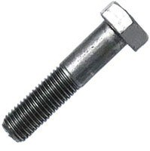 |  |  | 10*100 | кг | 430
 |  |  | 10*120 | кг | 430
 |  |  | 10*150 | кг | 430
 |  |  | 12*100 | кг | 430
 |  |  | Гайка DIN 934 кл.пр. 10 без покрытия
 |  |  | 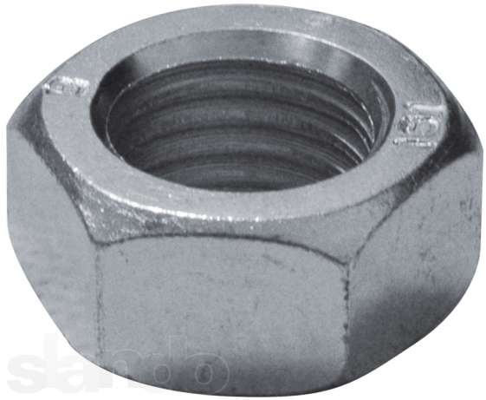

размер | ед. изм. | цена
16*60 | кг | 675
16*80 | кг | 675
16*100 | кг | 675
20*80 | кг | 675
20*100 | кг | 675 | размер | ед. изм. | цена
20*120 | кг | 675 | М16 | кг | 675
24*80 | кг | 675 | М20 | кг | 675
24*100 | кг | 675 | М24 | кг | 675
24*120 | кг | 675 | Болт свободный DIN 933 кл.пр 5.8
Болт свободный DIN 933 кл.пр 5.8

 |  |  | размер | ед. изм. | цена
размер | ед. изм. | цена | 12*20 | кг | 390
6*10 | кг | 465 | 12*25 | кг | 390
6*12 | кг | 465 | 12*30 | кг | 390
6*16 | кг | 390 | 12*35 | кг | 390
6*20 | кг | 390 | 12*40 | кг | 390
6*25 | кг | 390 | 12*45 | кг | 390
6*30 | кг | 390 | 12*50 | кг | 390
6*35 | кг | 390 | 12*60 | кг | 390
6*40 | кг | 390 | 12*70 | кг | 390
6*45 | кг | 390 | 12*80 | кг | 390
6*50 | кг | 390 | 12*100 | кг | 390
6*60 | кг | 390 | 12*120 | кг | 390
6*70 | кг | 390 | 12*140 | кг | 390
6*80 | кг | 390 | 12*160 | кг | 390
6*100 | кг | 390 | 12*180 | кг | 390
6*110 | кг | 390 | 12*200 | кг | 390
6*120 | кг | 390 | 14*40 | кг | 390
8*16 | кг | 390 | 14*50 | кг | 390
8*20 | кг | 390 | 14*60 | кг | 390
8*25 | кг | 390 | 14*70 | кг | 390
8*30 | кг | 390 | 14*80 | кг | 390
8*35 | кг | 390 | 14*100 | кг | 390
8*40 | кг | 390 | 14*120 | кг | 390
8*45 | кг | 390 | 16*30 | кг | 390
8*50 | кг | 390 | 16*35 | кг | 390
8*60 | кг | 390 | 16*40 | кг | 390
8*70 | кг | 390 | 16*45 | кг | 390
8*80 | кг | 390 | 16*50 | кг | 390
8*100 | кг | 390 | 16*55 | кг | 390
8*120 | кг | 390 | 16*60 | кг | 390
10*20 | кг | 390 | 16*65 | кг | 390
10*25 | кг | 390 | 16*70 | кг | 390
10*30 | кг | 390 | 16*80 | кг | 390
10*35 | кг | 390 | 16*90 | кг | 390
10*40 | кг | 390 | 16*100 | кг | 390
10*45 | кг | 390 | 16*110 | кг | 390
10*50 | кг | 390 | 16*120 | кг | 390
10*60 | кг | 390 | 16*130 | кг | 390
10*70 | кг | 390 | 16*140 | кг | 390
10*80 | кг | 390 | 16*150 | кг | 390
10*100 | кг | 390 | 16*160 | кг | 390
10*120 | кг | 390 | 16*170 | кг | 390
10*140 | кг | 390 | 16*180 | кг | 390
10*160 | кг | 390 | 16*200 | кг | 390
10*180 | кг | 390 | 16*220 | кг | 390
10*200 | кг | 390 | Гайка DIN 934 оцинкованная кл.пр 6
Болт свободный DIN 933 оцинкованный кл.пр. 5.8 |  |  | 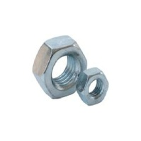
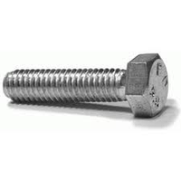

 |  |  | размер | ед. изм. | цена
размер | ед. изм. | цена | M6 | кг | 415
18*70 | кг | 390 | M8 | кг | 415
18*80 | кг | 390 | M10 | кг | 415
18*90 | кг | 390 | M12 | кг | 415
18*100 | кг | 390 | M14 | кг | 415
18*120 | кг | 390 | M16 | кг | 415
20*50 | кг | 390 | M18 | кг | 415
20*60 | кг | 390 | M20 | кг | 415
20*70 | кг | 390 | M22 | кг | 415
20*80 | кг | 390 | M24 | кг | 415
20*90 | кг | 390 | M27 | кг | 415
20*100 | кг | 390 | M30 | кг | 415
20*120 | кг | 390 | Шайба плоская DIN 125 оцинкованная
20*130 | кг | 390 | 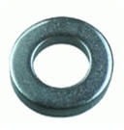
20*140 | кг | 390
20*150 | кг | 390
20*160 | кг | 390
20*180 | кг | 390
20*200 | кг | 390
24*60 | кг | 390
24*70 | кг | 390
24*80 | кг | 390 | размер | ед. изм. | цена
24*90 | кг | 390 | М6 | кг | 455
24*100 | кг | 390 | М8 | кг | 455
24*120 | кг | 390 | М10 | кг | 455
24*140 | кг | 390 | М12 | кг | 455
24*200 | кг | 390 | М14 | кг | 455
Шайба гровер DIN 127 оцинкованная |  |  | М16 | кг | 455
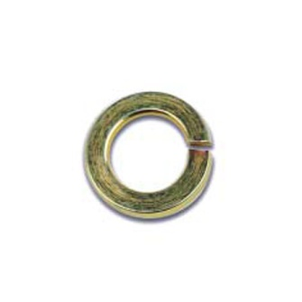 |  |  | М18 | кг | 455
 |  |  | М20 | кг | 455
 |  |  | М22 | кг | 455
 |  |  | М24 | кг | 455
 |  |  | М27 | кг | 455
 |  |  | М30 | кг | 455
 |  |  | Гайка DIN 934 кл.пр.8 оцинкованная
 |  |  | 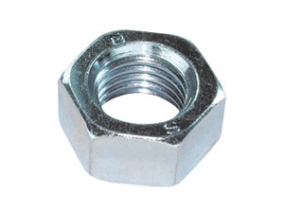
размер | ед. изм. | цена
М6 | кг | 495
М8 | кг | 495
М10 | кг | 495
М12 | кг | 495
М14 | кг | 495
М16 | кг | 495
М18 | кг | 495 | размер | ед. изм. | цена
М20 | кг | 495 | М10 | кг | 520
М22 | кг | 495 | М12 | кг | 520
М24 | кг | 495 | М14 | кг | 520
М27 | кг | 495 | М16 | кг | 520
М30 | кг | 495 | М18 | кг | 520
Болт DIN 933 кл.пр.8.8 оцинкованный |  |  | М20 | кг | 520
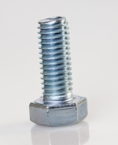 |  |  | М24 | кг | 520
 |  |  | М27 | кг | 520
 |  |  | М36 | кг | 520
 |  |  | М30 | кг | 520

 |  |  | Шпильки DIN 975 оцинкованные
 |  |  | 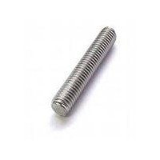

размер | ед. изм. | цена
М12*30 | кг | 520
М12*40 | кг | 520
М12*50 | кг | 520
М12*60 | кг | 520
М12*70 | кг | 520
М16*50 | кг | 520 | размер | ед. изм. | цена
М16*60 | кг | 520 | 6*1000 | шт | 58.5
М16*70 | кг | 520 | 8*1000 | шт | 110.5
М16*80 | кг | 520 | 10*1000 | шт | 156
М20*60 | кг | 520 | 12*1000 | шт | 234
М20*70 | кг | 520 | 14*1000 | шт | 351
М20*80 | кг | 520 | 16*1000 | шт | 455
М20*90 | кг | 520 | 18*1000 | шт | 598
М20*100 | кг | 520 | 20*1000 | шт | 754
М20*120 | кг | 520 | 22*1000 | шт | 949
М24*80 | кг | 520 | 24*1000 | шт | 1.105
М24*90 | кг | 520 | 27*1000 | шт | 1.695
М24*100 | кг | 520 | 30*1000 | шт | 1.825
М24*110 | кг | 520 | 6*2000 | шт | 117
М24*120 | кг | 520 | 8*2000 | шт | 195
М27*90 | кг | 520 | 10*2000 | шт | 312
М27*100 | кг | 520 | 12*2000 | шт | 468
М27*200 | кг | 520 | Болт ГОСТ 7798-70, 7805-70 кл.пр. 5.8
М30*100 | кг | 520 | 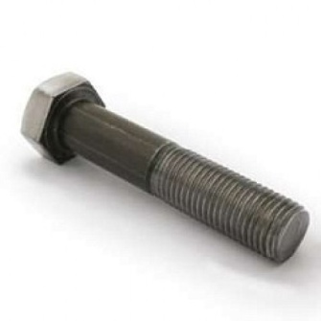
М30*120 | кг | 520
Шайба усиленная DIN 9021 оцинкованная

 |  |  | размер | ед. изм. | цена
 |  |  | М12*40 | кг | 480
 |  |  | М12*45 | кг | 480
размер | ед. изм. | цена | М12*50 | кг | 480
М5 | кг | 455 | М12*55 | кг | 480
М6 | кг | 455 | М12*60 | кг | 480
М8 | кг | 455 | М12*65 | кг | 480
М10 | кг | 455 | М12*70 | кг | 480
М12 | кг | 455 | М12*80 | кг | 480
М14 | кг | 455 | М12*90 | кг | 480
М16 | кг | 455 | М12*100 | кг | 480
М18 | кг | 455 | М12*110 | кг | 480
М20 | кг | 455 | М12*120 | кг | 480
М22 | кг | 455 | М12*130 | кг | 480
М24 | кг | 455 | М12*140 | кг | 480
Болт ГОСТ 7798-70, 7805-70 кл.пр. 5.8 |  |  | М12*150 | кг | 480
 |  |  | М12*180 | кг | 480
 |  |  | М14*30 | кг | 445
 |  |  | М14*40 | кг | 445
 |  |  | М14*45 | кг | 445
 |  |  | М14*50 | кг | 445
 |  |  | М14*55 | кг | 445
 |  |  | М14*60 | кг | 445
 |  |  | М14*65 | кг | 445
размер | ед. изм. | цена | М14*70 | кг | 445
М6*16 | кг | 480 | М14*80 | кг | 445
М6*20 | кг | 480 | М14*90 | кг | 445
М6*25 | кг | 480 | М14*100 | кг | 445
М6*30 | кг | 480 | М16*30 | кг | 445
М6*35 | кг | 480 | М16*35 | кг | 445
М6*40 | кг | 480 | М16*40 | кг | 445
М6*45 | кг | 480 | М16*45 | кг | 445
М6*50 | кг | 480 | М16*50 | кг | 445
М6*60 | кг | 480 | М16*55 | кг | 445
М6*70 | кг | 480 | М16*60 | кг | 445
М8*16 | кг | 480 | М16*65 | кг | 445
М8*20 | кг | 480 | М16*70 | кг | 445
М8*25 | кг | 480 | М16*75 | кг | 445
М8*30 | кг | 480 | М16*80 | кг | 445
М8*35 | кг | 480 | М16*90 | кг | 445
М8*40 | кг | 480 | М16*100 | кг | 445
М8*45 | кг | 480 | М16*110 | кг | 445
М8*50 | кг | 480 | М16*120 | кг | 445
М8*55 | кг | 480 | М16*130 | кг | 445
М8*60 | кг | 480 | М16*140 | кг | 445
М8*70 | кг | 480 | М16*150 | кг | 445
М8*80 | кг | 480 | М16*160 | кг | 445
М8*90 | кг | 480 | М16*180 | кг | 445
М8*100 | кг | 480 | М16*200 | кг | 445
М8*110 | кг | 480 | М16*220 | кг | 445
М10*20 | кг | 480 | Болт ГОСТ 7798-70, 7805-70 кл.пр. 5,8
М10*25 | кг | 480
М10*30 | кг | 480
М10*35 | кг | 480
М10*40 | кг | 480
М10*45 | кг | 480
М10*50 | кг | 480
М10*55 | кг | 480
М10*60 | кг | 480
М10*65 | кг | 480 | размер | ед. изм. | цена
М10*70 | кг | 480 | М22*180 | кг | 445
М10*80 | кг | 480 | М22*190 | кг | 445
М10*90 | кг | 480 | М22*200 | кг | 445
М10*100 | кг | 480 | М22*220 | кг | 445
М10*110 | кг | 480 | М24*50 | кг | 445
М10*120 | кг | 480 | М24*60 | кг | 445
М10*125 | кг | 480 | М24*70 | кг | 445
М10*130 | кг | 480 | М24*75 | кг | 445
М10*140 | кг | 480 | М24*80 | кг | 445
М10*150 | кг | 480 | М24*85 | кг | 445
М12*20 | кг | 480 | М24*90 | кг | 445
М12*25 | кг | 480 | М24*100 | кг | 445
М12*30 | кг | 480 | М24*105 | кг | 445
М12*35 | кг | 480 | М24*110 | кг | 445
Болт ГОСТ 7798-70, 7805-70 кл.пр. 5,8 |  |  | М24*120 | кг | 445
 |  |  | М24*130 | кг | 445
 |  |  | М24*140 | кг | 445
 |  |  | М24*150 | кг | 445
 |  |  | М24*160 | кг | 445
 |  |  | М24*170 | кг | 445
 |  |  | М24*180 | кг | 445
 |  |  | М24*190 | кг | 445
 |  |  | М24*200 | кг | 445
размер | ед. изм. | цена | М24*210 | кг | 445
М18*50 | кг | 445 | М24*220 | кг | 445
М18*60 | кг | 445 | М24*240 | кг | 445
М18*70 | кг | 445 | М27*60 | кг | 445
М18*80 | кг | 445 | М27*70 | кг | 445
М18*90 | кг | 445 | М27*75 | кг | 445
М18*100 | кг | 445 | М27*80 | кг | 445
М18*110 | кг | 445 | М27*85 | кг | 445
М18*120 | кг | 445 | М27*90 | кг | 445
М18*130 | кг | 445 | М27*95 | кг | 445
М18*140 | кг | 445 | М27*100 | кг | 445
М18*150 | кг | 445 | М27*105 | кг | 445
М18*160 | кг | 445 | М27*110 | кг | 445
М20*40 | кг | 445 | М27*120 | кг | 445
М20*45 | кг | 445 | М27*130 | кг | 445
М20*50 | кг | 445 | М27*140 | кг | 445
М20*55 | кг | 445 | М27*150 | кг | 445
М20*60 | кг | 445 | М27*160 | кг | 445
М20*65 | кг | 445 | М27*170 | кг | 445
М20*70 | кг | 445 | М27*180 | кг | 445
М20*75 | кг | 445 | М27*190 | кг | 445
М20*80 | кг | 445 | М27*200 | кг | 445
М20*90 | кг | 445 | М27*210 | кг | 445
М20*100 | кг | 445 | М30*70 | кг | 480
М20*110 | кг | 445 | М30*75 | кг | 480
М20*120 | кг | 445 | М30*80 | кг | 480
М20*130 | кг | 445 | Гайка ГОСТ 5915-70, 5927-70 кл.пр. 5.8
М20*140 | кг | 445 | 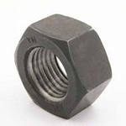
М20*150 | кг | 445
М20*160 | кг | 445
М20*170 | кг | 445
М20*180 | кг | 445
М20*200 | кг | 445
М20*210 | кг | 445
М20*220 | кг | 445
М20*230 | кг | 445 | размер | ед. изм. | цена
М22*50 | кг | 445 | М6 | кг | 505
М22*60 | кг | 445 | М8 | кг | 505
М22*65 | кг | 445 | М10 | кг | 505
М22*70 | кг | 445 | М12 | кг | 505
М22*80 | кг | 445 | М14 | кг | 505
М22*90 | кг | 445 | М16 | кг | 505
М22*100 | кг | 445 | М18 | кг | 505
М22*110 | кг | 445 | М20 | кг | 505
М22*120 | кг | 445 | М22 | кг | 505
М22*130 | кг | 445 | М24 | кг | 505
М22*140 | кг | 445 | М27 | кг | 505
М22*150 | кг | 445 | М30 | кг | 505
М22*160 | кг | 445 | М36 | кг | 715
М22*170 | кг | 445 | М42 | кг | 715
Болт ГОСТ 7798-70, 7805-70 кл.пр. 5.8 |  |  | М48 | шт | 715
 |  |  | М56 | шт | 755
 |  |  | Шайба гровер ГОСТ 6402-70
 |  |  | 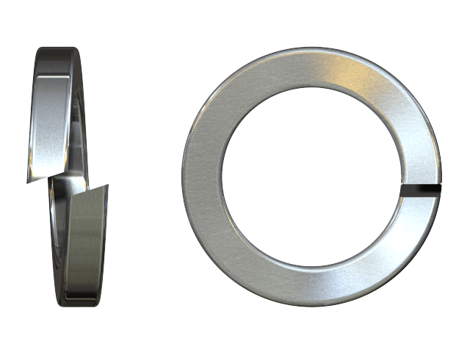

размер | ед. изм. | цена
М30*85 | кг | 480
М30*90 | кг | 480 | размер | ед. изм. | цена
М30*95 | кг | 480 | М6 | кг | 495
М30*100 | кг | 480 | М8 | кг | 495
М30*105 | кг | 480 | М10 | кг | 495
М30*110 | кг | 480 | М12 | кг | 495
М30*120 | кг | 480 | М14 | кг | 495
М30*130 | кг | 480 | М16 | кг | 495
М30*140 | кг | 480 | М18 | кг | 495
М30*150 | кг | 480 | М20 | кг | 495
М30*170 | кг | 480 | М22 | кг | 495
М30*180 | кг | 480 | М24 | кг | 495
М30*190 | кг | 480 | М27 | кг | 495
М30*200 | кг | 480 | М30 | кг | 495
М36*100 | кг | 480 | М36 | кг | 495
М36*120 | кг | 480 | М42 | кг | 495
М36*130 | кг | 480 | Шуруп для крепления оконных рам
М36*150 | кг | 480
М36*160 | кг | 480
М36*190 | кг | 480
М42*140 | кг | 480
М42*220 | кг | 480
М42*240 | кг | 480
Шайба плоская ГОСТ 11371-78
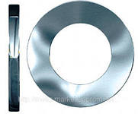
 |  |  | размер | ед. изм. | цена
 |  |  | 7,5*112 | кг | 560
 |  |  | 7,5*122 | кг | 560
 |  |  | 7,5*132 | кг | 560
 |  |  | 7,5*152 | кг | 560
 |  |  | 7,5*182 | кг | 560
 |  |  | Шуруп по металлу до 2,0мм SDS
размер | ед. изм. | цена | 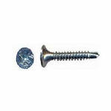
М6 | кг | 455
М8 | кг | 455
М10 | кг | 455
М12 | кг | 455
М14 | кг | 455
М16 | кг | 455
М18 | кг | 455
М20 | кг | 455 | размер | ед. изм. | цена
М22 | кг | 455 | 4,2*13 | кг | 755
М24 | кг | 455 | 4,2*16 | кг | 755
М27 | кг | 455 | 4,2*19 | кг | 755
М30 | кг | 455 | 4,2*25 | кг | 755
М36 | кг | 455 | 4,2*32 | кг | 755
М42 | кг | 455 | 4,2*38 | кг | 755
М48 | кг | 455 | 4,2*41 | кг | 755
Шуруп универсальный для дерева |  |  | Шуруп по металлу до 0,9мм
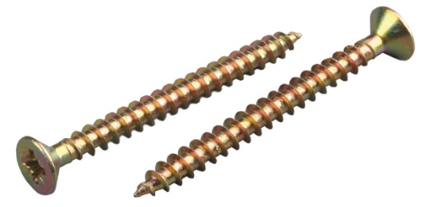 |  |  | 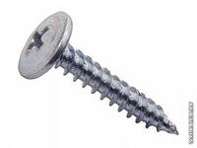

размер | ед. изм. | цена | размер | ед. изм. | цена
4*16 | кг | 510 | 4,2*16 | кг | 650
4*20 | кг | 510 | 4,2*19 | кг | 650
4*25 | кг | 510 | 4,2*25 | кг | 650
4*30 | кг | 510 | 4,2*32 | кг | 650
4*40 | кг | 510 | 4,2*38 | кг | 650
4*50 | кг | 510 | 4,2*41 | кг | 650
4*60 | кг | 510 | Шуруп DIN 571 Глухарь
5*30 | кг | 510 | 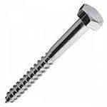
5*35 | кг | 510
5*40 | кг | 510
5*50 | кг | 510
5*60 | кг | 510
5*70 | кг | 510
5*80 | кг | 510
5*90 | кг | 510
5*100 | кг | 510 | размер | ед. изм. | цена
6*40 | кг | 510 | 6*100 | кг | 455
6*50 | кг | 510 | 6*120 | кг | 455
6*60 | кг | 510 | 8*100 | кг | 455
6*70 | кг | 510 | 8*140 | кг | 455
6*80 | кг | 510 | 8*180 | кг | 455
6*90 | кг | 510 | 10*100 | кг | 455
6*100 | кг | 510 | 10*120 | кг | 455
6*120 | кг | 510 | 10*160 | кг | 455
6*140 | кг | 510 | 10*200 | кг | 455
Шуруп для крепления ГКП |  |  | 12*100 | кг | 455
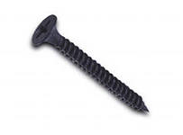 |  |  | 12*360 | кг | 455
 |  |  | Шуруп для сэндвич панелей
 |  |  | 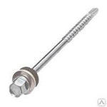

размер | ед. изм. | цена
3,5*16 | кг | 510
3,5*25 | кг | 510 | размер | ед. изм. | цена
3,5*30 | кг | 510 | 6,3/5,5*105 | шт | 13
3,5*35 | кг | 510 | 6,3/5,5*135 | шт | 16.09
3,5*40 | кг | 510 | 6,3/5,5*155 | шт | 22.01
3,5*50 | кг | 510 | 6,3/5,5*182 | шт | 26
3,5*60 | кг | 510 | Шуруп конфирмат ДСП
4,2*70 | кг | 510 | 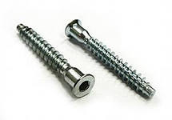
4,2*75 | кг | 510
4,2*100 | кг | 510
4,8*100 | кг | 510
3,5*19 | кг | 510
3,5*32 | кг | 510
Шуруп саморез для окон шлиц Pozi

 |  |  | размер | ед. изм. | цена
 |  |  | 6,3*50 | шт | 2.8
 |  |  | 7,0*70 | шт | 5.2
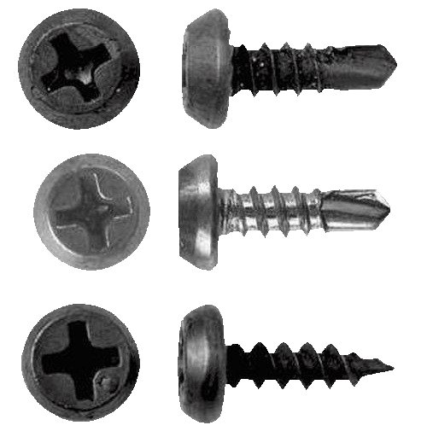
 |  |  | Шуруп по металлу до 2мм (семечки)

размер | ед. изм. | цена
3,9*16 | кг | 715
3,9*19 | кг | 715
3,9*25 | кг | 715
3,9*32 | кг | 715
3,9*38 | кг | 715 | размер | ед. изм. | цена
3,9*41 | кг | 715 | 3,9*11 | кг | 585
4,2*16 | кг | 715 | Болт ГОСТ 52644 кл.пр. 10.9 40ХЛ
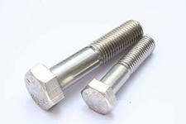
4,2*19 | кг | 715
4,2*25 | кг | 715
4,2*32 | кг | 715
4,2*38 | кг | 715
4,2*41 | кг | 715
Шуруп кровельный
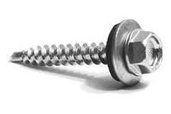
 |  |  | М24*130 | кг | 1040
 |  |  | М24*140 | кг | 1040
 |  |  | М24*150 | кг | 1040
 |  |  | М27*60 | кг | 1040
 |  |  | М27*70 | кг | 1040
 |  |  | М27*75 | кг | 1040
 |  |  | М27*80 | кг | 1040
размер | ед. изм. | цена | М27*85 | кг | 1040
5,5*25 | кг | 715 | М27*90 | кг | 1040
5,5*32 | кг | 715 | М27*95 | кг | 1040
5,5*35 | кг | 715 | М27*100 | кг | 1040
5,5*38 | кг | 715 | М27*105 | кг | 1040
5,5*40 | кг | 715 | М27*110 | кг | 1040
5,5*45 | кг | 715 | М27*120 | кг | 1040
5,5*50 | кг | 715 | М27*130 | кг | 1040
5,5*55 | кг | 715 | М27*140 | кг | 1040
5,5*60 | кг | 715 | М27*150 | кг | 1040
5,5*65 | кг | 715 | М27*160 | кг | 1040
5,5*75 | кг | 715 | М27*170 | кг | 1040
5,5*80 | кг | 715 | М27*180 | кг | 1040
5,5*90 | кг | 715 | М27*190 | кг | 1040
5,5*100 | кг | 715 | М27*200 | кг | 1040
6,3*25 | кг | 715 | М27*210 | кг | 1040
6,3*32 | кг | 715 | М30*70 | кг | 1040
4,8*29 | кг | 715 | М30*75 | кг | 1040
4,8*38 | кг | 715 | М30*80 | кг | 1040
4,8*50 | кг | 715 | М30*100 | кг | 1040
4,8*60 | кг | 715 | М30*120 | кг | 1040
4,8*70 | кг | 715 | Гайка ГОСТ 52645 кл.пр. 10 40ХЛ
4,8*80 | кг | 715
Болт ГОСТ 52644 кл.пр. 10.9 40ХЛ

 |  |  | М20 | кг | 1105
 |  |  | М22 | кг | 1105
 |  |  | М24 | кг | 1105
 |  |  | М27 | кг | 1105
М20*60 | кг | 1040 | М30 | кг | 1105
М20*65 | кг | 1040 | Шайба плоская ГОСТ 52646 кл.пр. 10 40ХЛ
М20*70 | кг | 1040
М20*75 | кг | 1040
М20*80 | кг | 1040
М20*90 | кг | 1040
М20*100 | кг | 1040 | М20 | кг | 1560
М20*110 | кг | 1040 | М22 | кг | 1560
М20*120 | кг | 1040 | М24 | кг | 1560
М20*130 | кг | 1040 | М27 | кг | 1560
М20*140 | кг | 1040 | М30 | кг | 1560
М20*150 | кг | 1040
М20*160 | кг | 1040
М20*170 | кг | 1040
М20*180 | кг | 1040
М20*200 | кг | 1040
М20*210 | кг | 1040
М20*220 | кг | 1040
М20*230 | кг | 1040
М22*50 | кг | 1040
М22*60 | кг | 1040
М22*65 | кг | 1040
М22*70 | кг | 1040
М22*80 | кг | 1040
М22*90 | кг | 1040
М22*100 | кг | 1040
М22*110 | кг | 1040
М22*120 | кг | 1040
М22*130 | кг | 1040
М22*140 | кг | 1040
М22*150 | кг | 1040
М22*160 | кг | 1040
М22*170 | кг | 1040
М22*180 | кг | 1040
М22*190 | кг | 1040
М22*200 | кг | 1040
М22*220 | кг | 1040
М24*50 | кг | 1040
М24*60 | кг | 1040
М24*70 | кг | 1040
М24*75 | кг | 1040
М24*80 | кг | 1040
М24*85 | кг | 1040
М24*90 | кг | 1040
М24*100 | кг | 1040
М24*105 | кг | 1040
М24*110 | кг | 1040
М24*120 | кг | 1040
М24*130 | кг | 1040

